Gesetze
Polizeilich registrierte Straftaten nach Kalenderwoche und Gesetz, Schweiz, Januar (KW2) bis Juli (KW31) 2017-2020

Die drei Grafiken zeigen die Anzahl polizeilich registrierter Straftaten gegen das StGB, BetmG und AIG pro Kalenderwoche und gemäss der auf dem ersten Blatt erläuterten Methodologie. Das Datum oberhalb der durchgezogenen, senkrechten orangen und roten Striche entspricht dem Datum des Beginns der besonderen und ausserordentlichen Lage und somit nicht zwangsläufig dem Montag der entsprechenden Kalenderwoche.

Im Jahr 2020 wurden im Vergleich zum Mittelwert der letzten drei Jahre 21% weniger Straftaten (- 17616) gegen das StGB registriert, die während der ausserordentlichen Lage (16.03.2020 bis 19.06.2020, inkl. 20. und 21.06.2020) stattfanden und nicht länger als zwei Tage dauerten. Beim BetmG sind es 14% (- 2378 Straftaten) weniger und beim AIG 37% (-2953 Straftaten).

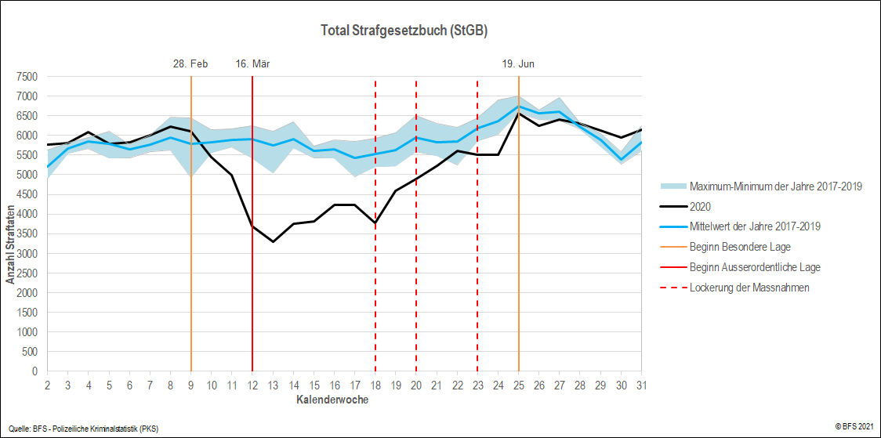

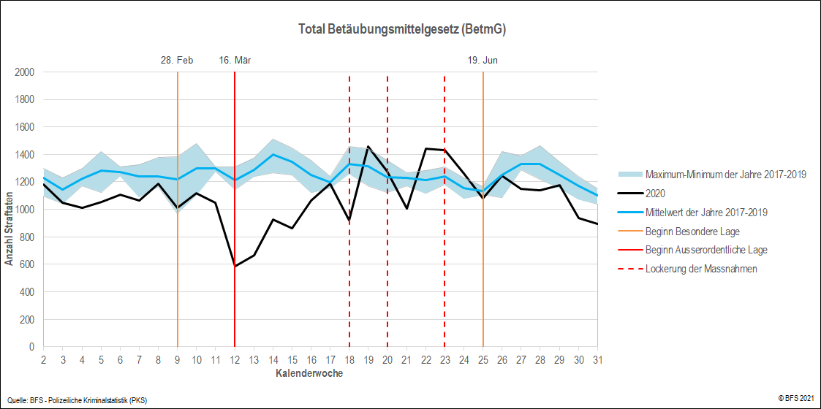

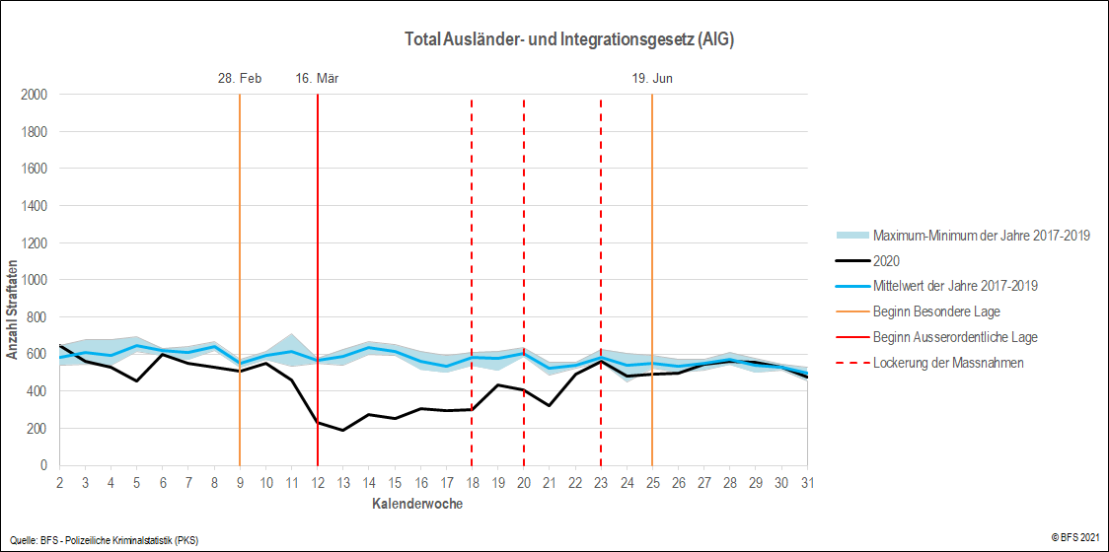

Gewaltstraftaten
Polizeilich registrierte Gewaltstraftaten1 nach Kalenderwoche und Tatörtlichkeit2, Schweiz, Januar (KW2) bis Juli (KW31) 2017-2020

Die drei Grafiken zeigen die Anzahl polizeilich registrierter Gewaltstraftaten pro Kalenderwoche und gemäss der auf dem ersten Blatt erläuterten Methodologie. Die Gewaltstraftaten sind zudem nach Tatörtlichkeit in "privat" und "öffentllich" ausgewiesen. Das Datum oberhalb der durchgezogenen, senkrechten orangen und roten Striche entspricht dem Datum des Beginns der besonderen und ausserordentlichen Lage und somit nicht zwangsläufig dem Montag der entsprechenden Kalenderwoche. Die hohe Anzahl Gewaltraftaten in der KW 25 lässt sich auf über 250 Nötigungen (StGB Art. 181), die im Rahmen einer unbewilligten Demonstration vom 20. Juni 2020 in der Stadt Zürich rapporiert wurden, zurückführen. Im Jahr 2020 wurden im Vergleich zum Mittelwert der letzten drei Jahre 1% weniger Gewaltstraftaten (- 115) registriert, die während der ausserordentlichen Lage (16.03.2020 bis 19.06.2020, inkl. 20. und 21.06.2020) stattfanden und nicht länger als zwei Tage dauerten. Betrachtet man ausschliesslich die Gewaltstraftaten, die an öffentlichen Orten begangen wurden, sind es 5% (- 315 Straftaten) weniger und bei Gewaltstraftaten in privaten Räumen ist eine Zunahme von 11% (+373 Straftaten) zu beobachten.

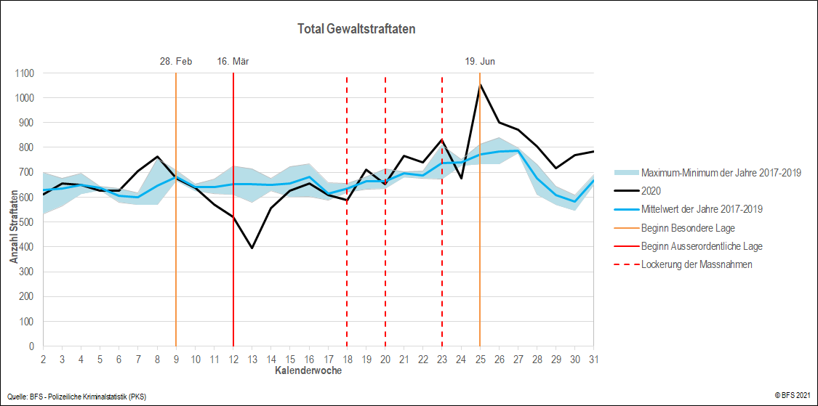

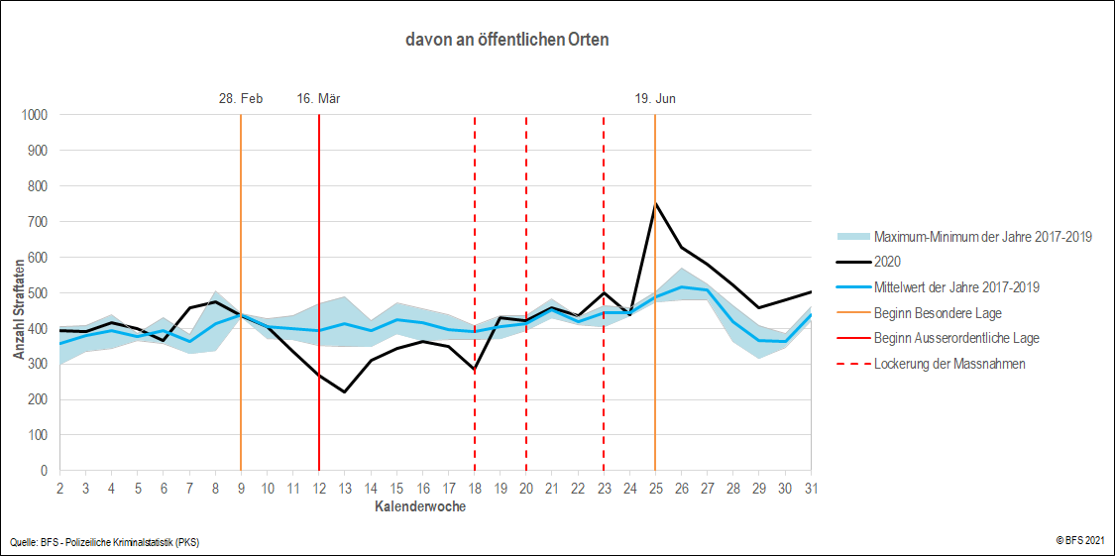

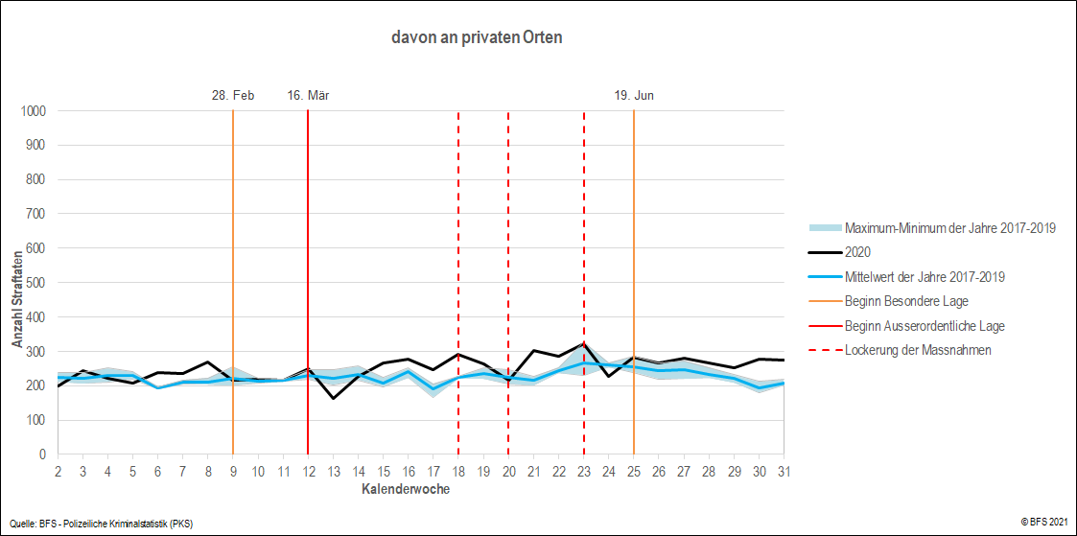

1 Tötungsdelikte (Art. 111-113/116), Schwere Körperverletzung (Art. 122), Einfache Körperverletzung (Art. 123), Verstümmelung weiblicher Genitalien (Art. 124), Tätlichkeiten (Art. 126), Beteiligung Raufhandel (Art. 133), Beteiligung Angriff (Art. 134), Raub (Art. 140), Erpressung (Art. 156), Drohung (Art. 180), Nötigung (Art. 181), Zwangsehe (Art. 181a), Freiheitsberaubung/ Entführung (Art. 183), Freiheitsb./Entf. schwerer Fall (Art. 184), Geiselnahme (Art. 185), Drohung/Gewalt gegen Beamte (Art. 285), Sexuelle Nötigung (Art. 189), Vergewaltigung (Art. 190).
2 Unter privatem Raum werden ausschliesslich die «eigenen vier Wände», das heisst die für andere nicht zugänglichen Privaträume von Personen verstanden. Ein Raum gilt jedoch als öffentlich, wenn er grundsätzlich für verschiedenste Personen zugänglich ist (beispielsweise auch das Treppenhaus oder die gemeinsame Waschküche eines Mehrfamilienhauses).

Häusliche Gewalt
Polizeilich registrierte Straftaten im häuslichen Bereich1 nach Kalenderwoche, Schweiz, Januar (KW2) bis Juli (KW31) 2017-2020

Die Grafik zeigt die Anzahl polizeilich registrierter Straftaten im häuslichen Bereich pro Kalenderwoche und gemäss der auf dem ersten Blatt erläuterten Methodologie. Das Datum oberhalb der durchgezogenen, senkrechten orangen und roten Striche entspricht dem Datum des Beginns der besonderen und ausserordentlichen Lage und somit nicht zwangsläufig dem Montag der entsprechenden Kalenderwoche. Im Jahr 2020 wurden im Vergleich zum Mittelwert der letzten drei Jahre 5% mehr Straftaten (+ 155) im häuslichen Bereich polizeilich registriert, die während der ausserordentlichen Lage (16.03.2020 bis 19.06.2020, inkl. 20. und 21.06.2020) stattfanden und nicht länger als zwei Tage dauerten. Da gerade im häuslichen Bereich viele Straftaten mehrfach über einen längeren Zeitraum begangen werden, wurde die Berechnung zusätzlich ohne Begrenzung der Tatdauer gemacht, dann sind es 6% mehr Straftaten (+ 305).

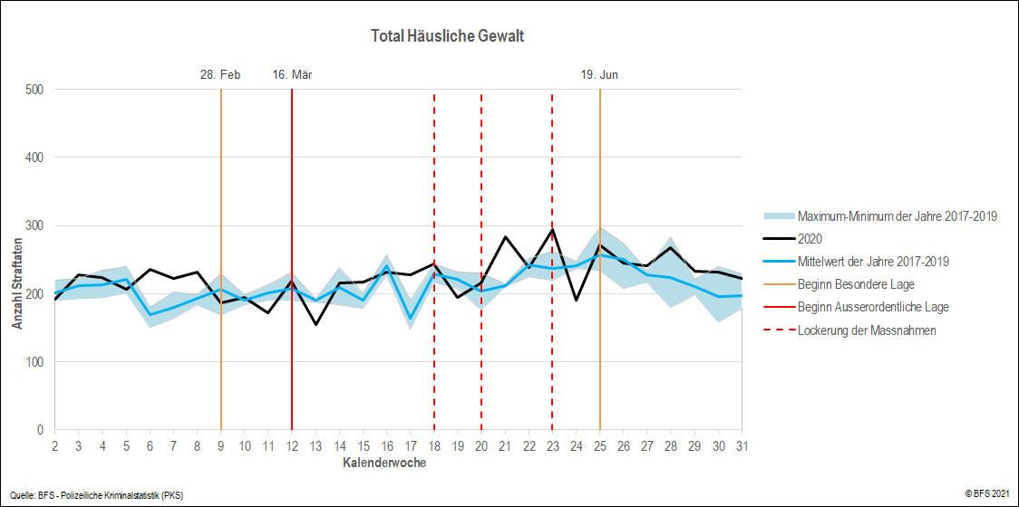

1 Statistisch gesehen ist die Definition von Gewalt in einem engen sozialen Milieu nicht das Ergebnis gesetzlicher Bestimmungen, sondern leitet sich aus der Beziehung zwischen beschuldigter und geschädigter Personen ab. In diesem Sinne kann häusliche Gewalt nur über konkrete Straftatbestände definiert werden. Für diese Straftatbestände müssen die kantonalen Polizeibehörden erfassen, welche Beziehung zur Tatzeit zwischen beschuldigter und geschädigter Person bestand. Handelt es sich bei der beschuldigten Person um eine(n) aktuelle(n) oder ehemalige(n) Partner(in) oder ein anderes Familienmitglied der geschädigten Person, werden die polizeilich registrierten Straftaten dem häuslichen Bereich zugerechnet. Folgende Straftaten des Schweizerischen Strafgesetzbuchs werden für die Definition der häuslichen Gewalt berücksichtigt: Art. 111-113/116 Tötungsdelikte, Art. 115 Verleitung und Beihilfe zum Suizid, Art. 118 Ziff. 2 Strafbarer Schwangerschaftsabbruch ohne Einverständnis der schwangeren Frau, Art. 122 Schwere Körperverletzung, Art. 123 Einfache Körperverletzung, Art. 124 Verstümmelung weiblicher Genitalien (in Kraft seit 01. Juli 2012), Art. 126 Tätlichkeiten, Art. 127 Aussetzung, Art. 129 Gefährdung des Lebens, Art. 136 Verabreichung gesundheitsgefährdender Stoffe an Kinder, Art. 173 Üble Nachrede, Art. 174 Verleumdung, Art. 177 Beschimpfung, Art. 179septies Missbrauch einer Fernmeldeanlage, Art. 180 Drohung, Art. 181 Nötigung, Art. 181a Zwangsheirat, erzwungene eingetragene Partnerschaft (in Kraft seit 01.Juli 2013), Art. 183/184 Freiheitsberaubung oder Entführung/erschwerende Umstände, Art. 185 Geiselnahme, Art. 187 Sexuelle Handlungen mit Kindern, Art. 188 Sexuelle Handlungen mit Abhängigen, Art. 189 Sexuelle Nötigung, Art. 190 Vergewaltigung, Art. 191 Schändung, Art. 193 Ausnützung einer Notlage, Art. 198 Sexuelle Belästigungen, Art. 260bis Strafbare Vorbereitungshandlungen.

Vermögen
Polizeilich registrierte Straftaten gegen das Vermögen nach Kalenderwoche, Schweiz, Januar (KW2) bis Juli (KW31) 2017-2020

Die Grafik zeigt die Anzahl polizeilich registrierter Vermögensstraftaten pro Kalenderwoche und gemäss der auf dem ersten Blatt erläuterten Methodologie. Unter Vermögensstraftaten fallen alle Straftatbestände des zweiten StGB-Titels "Strafbare Handlungen gegen das Vermögen". Das Datum oberhalb der durchgezogenen, senkrechten orangen und roten Striche entspricht dem Datum des Beginns der besonderen und ausserordentlichen Lage und somit nicht zwangsläufig dem Montag der entsprechenden Kalenderwoche. Im Jahr 2020 wurden im Vergleich zum Mittelwert der letzten drei Jahre 29% weniger Vermögensstraftaten (-16249) registriert, die während der ausserordentlichen Lage (16.03.2020 bis 19.06.2020, inkl. 20. und 21.06.2020) stattfanden und nicht länger als zwei Tage dauerten.

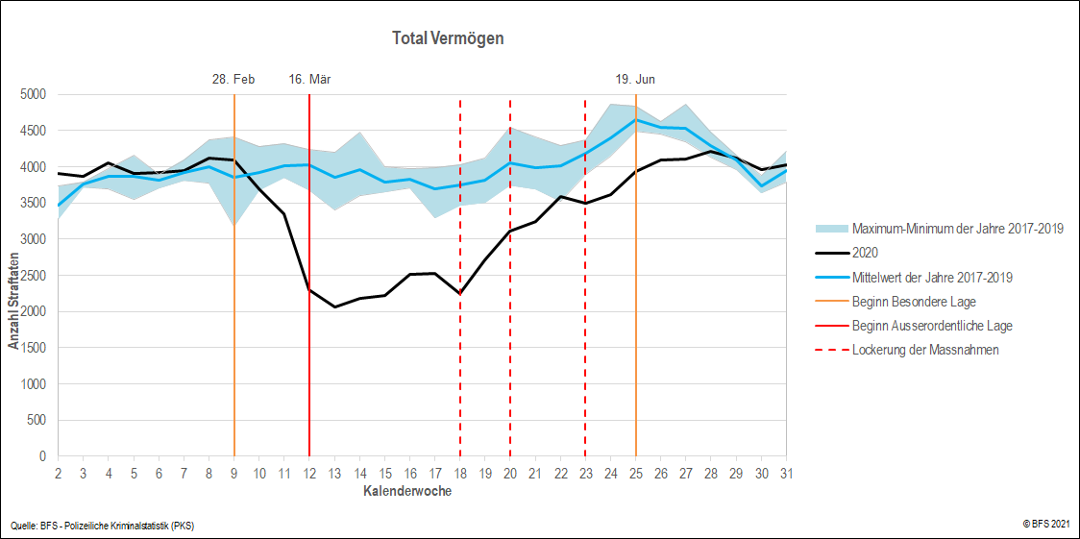

Diebstahl
Polizeilich registrierte Diebstähle nach Kalenderwoche, Schweiz, Januar (KW2) bis Juli (KW31) 2017-2020

Die erste Grafik zeigt die Anzahl polizeilich registrierter Diebstähle (Art. 139 StGB) pro Kalenderwoche und gemäss der auf dem ersten Blatt erläuterten Methodologie. Davon wird der Ladendiebstahl in der zweiten Grafik ausgewiesen und der Einbruchdiebstahl - zusätzlich nach Tatörtlichkeit1 in "privat" und "öffentlich" unterteilt - in den untersten drei Grafiken. Das Datum oberhalb der durchgezogenen, senkrechten orangen und roten Striche entspricht dem Datum des Beginns der besonderen und ausserordentlichen Lage und somit nicht zwangsläufig dem Montag der entsprechenden Kalenderwoche. Im Jahr 2020 wurden im Vergleich zum Mittelwert der letzten drei Jahre 43% weniger Diebstähle (exkl. Fahrzeugdiebstahl) (-11720) registriert, die während der ausserordentlichen Lage (16.03.2020 bis 19.06.2020, inkl. 20. und 21.06.2020) stattfanden und nicht länger als zwei Tage dauerten. Davon sind es beim Ladendiebstahl 25% weniger (-959 Straftaten) und beim Einbruchdiebstahl 43% (-2126 Straftaten). Unterscheidet man beim Einbruchdiebstahl, ob er in öffentlichen oder privaten Räumen begangen wurde, beobachten wir 62% weniger Einbruchdiebstähle an privaten Orten (-1565 Straftaten) und 24% weniger an öffentlichen Orten (-562 Straftaten).

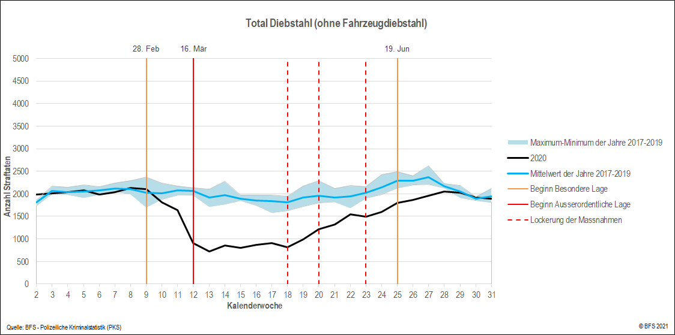

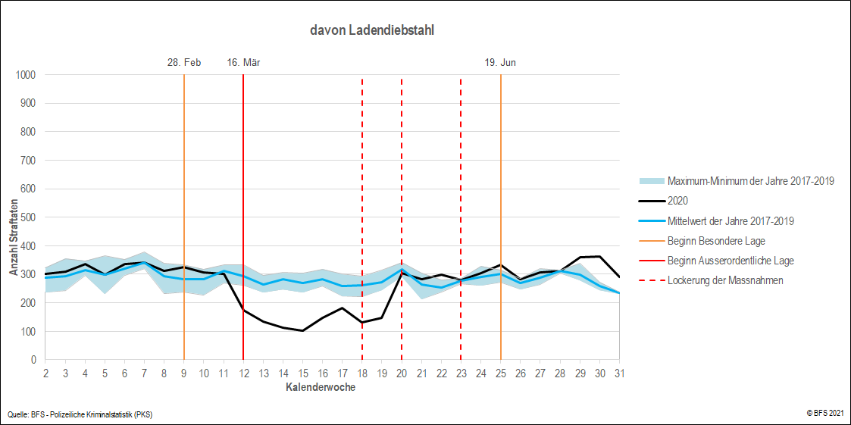

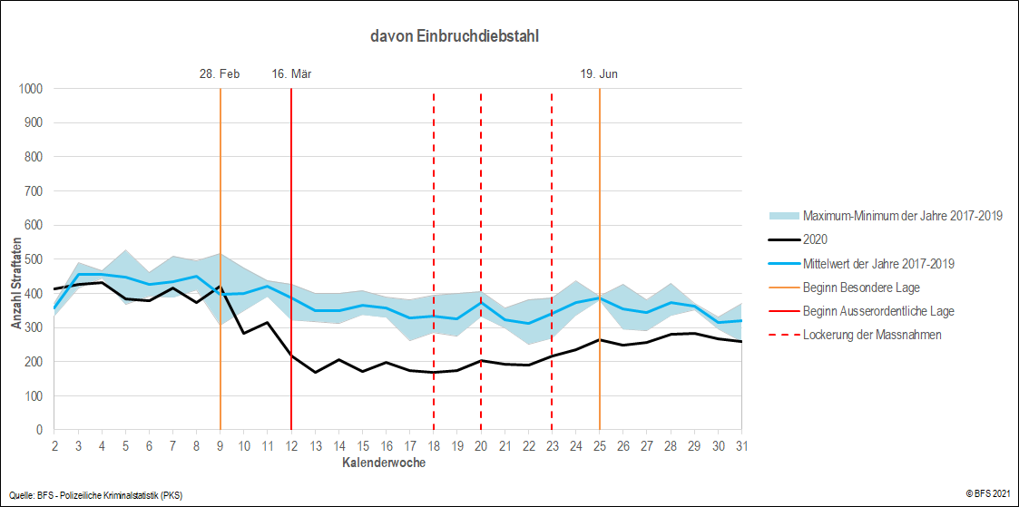

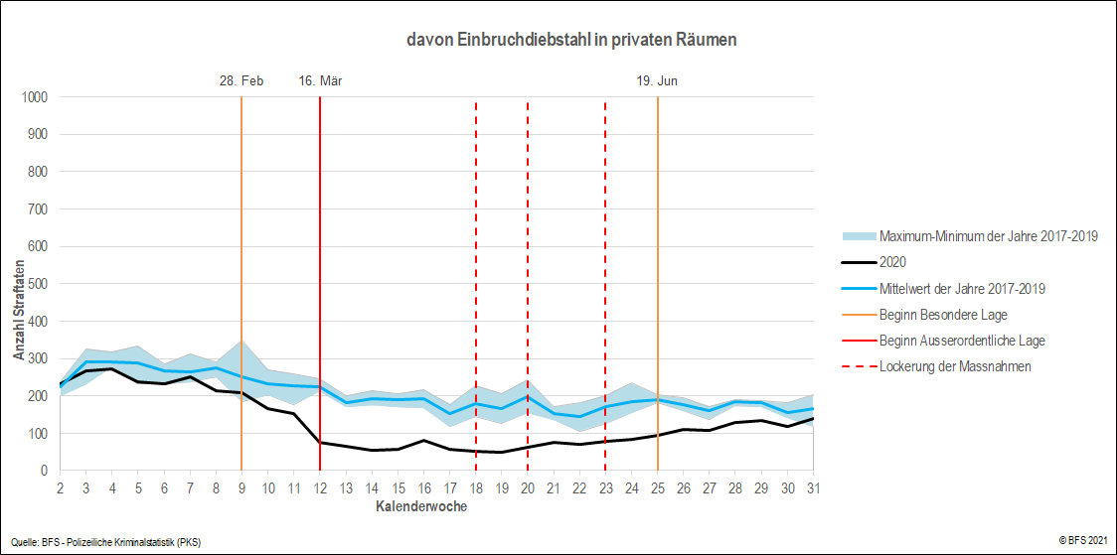

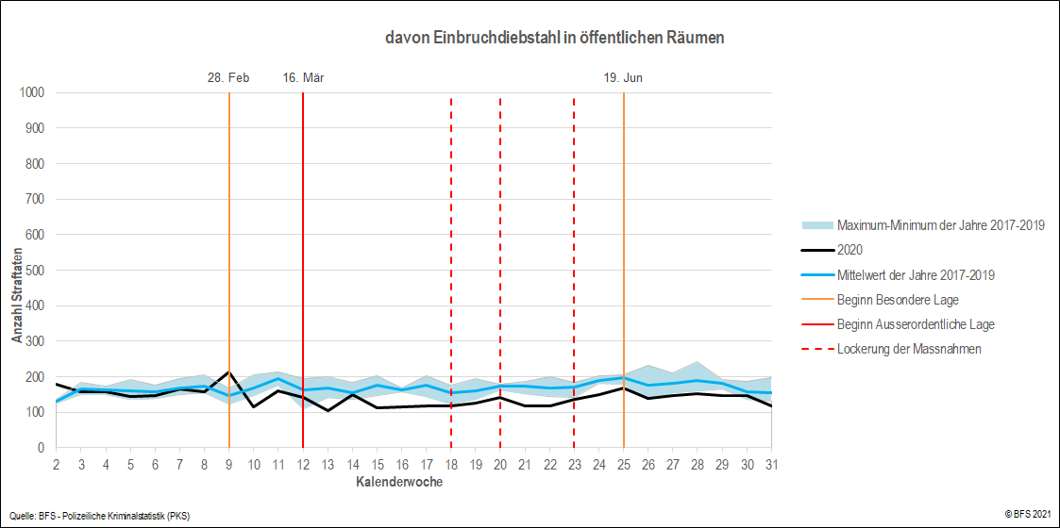

1 Unter privatem Raum werden ausschliesslich die «eigenen vier Wände», das heisst die für andere nicht zugänglichen Privaträume von Personen verstanden. Ein Raum gilt jedoch als öffentlich, wenn er grundsätzlich für verschiedenste Personen zugänglich ist (beispielsweise auch das Treppenhaus oder die gemeinsame Waschküche eines Mehrfamilienhauses).

